상품제안서
레스쁘리 스페셜 다이어리 세트 E (1940 다이어리 + 텀블러 (벤스350ml)) | 상품코드: F29432

 |  |  |  |  |  |  | 02-412-0044 | www.easy1.co.kr
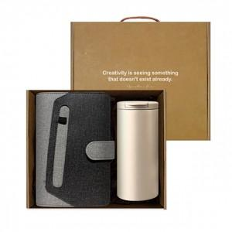 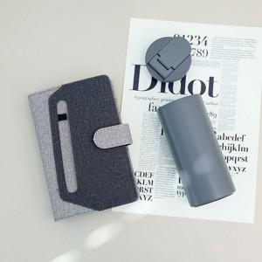

【상세/제작정보】 | 인쇄 별도 문의 스티커 제작및 부착 비용 별도 문의. 포장 별도 문의.

【인쇄/포장옵션】 | / 포장불가능

【공급단가】 | 수량 | 50~ | 100~ | 500~ | 1,000~ | 2,000~
*VAT별도 | 단가 | 27,240원 | 26,780원 | 26,100원 | 25,650원 | 24,970원

【상품 URL】 | http://www.easy1.co.kr/src/goods_detail.php?gdno=29432

